５年前の常住地
目次に戻る
１ ５年前の常住地別人口

 |  | ○ | 常住者（1,210,534人）を５年前に住んでいた場所（「５年前の常住地」）別にみると、５年前と同じ場所（「現住所」）に
 |  |  | 住んでいる者は965,791人（常住者の79.8％）。
 |  | ○ | 現住所以外に住んでいた「移動あり」の人口（「移動人口」）は244,743人（同20.2％）。そのうち「自市町村内から」は
 |  |  | 125,885人（同10.4％）、「県内他市町村から」は62,735人（同5.2％）、「他都道府県から」は51,575人（同4.3％）、
 |  |  | 「国外から」は4,548人（同0.4％）。
 |  | ○ | 平成27年と比べると、実数は「国外から」を除き減少。割合は「移動人口」が1.8ポイント低下。
 |  | ○ | 男女別に移動人口をみると、男性は121,545人（同20.8％）、女性は123,198人（同19.6％）。

 | 表１ ５年前の常住地別人口（平成27年、令和２年）

 |  |  |  |  |  |  | 移動あり (移動人口)
 |  | 年次、男女 |  |  | 常住者 | 現住所
 |  |  |  |  |  |  |  | 自県内から | 自市町村内 から | 県内他市町村から | 転入 | 他都道府県 から | 国外から
 |  | 実数 | 令和２年 | 総数 | 1,210,534 | 965,791 | 244,743 | 188,620 | 125,885 | 62,735 | 56,123 | 51,575 | 4,548
 |  |  | （人） | 男 | 582,952 | 461,407 | 121,545 | 88,331 | 56,875 | 31,456 | 33,214 | 31,204 | 2,010
 |  |  |  | 女 | 627,582 | 504,384 | 123,198 | 100,289 | 69,010 | 31,279 | 22,909 | 20,371 | 2,538
 |  |  | 平成27年 | 総数 | 1,279,594 | 998,567 | 281,027 | 216,689 | 145,830 | 70,859 | 64,338 | 61,555 | 2,783
 |  |  | （人） | 男 | 615,584 | 475,019 | 140,565 | 101,952 | 66,509 | 35,443 | 38,613 | 37,480 | 1,133
 |  |  |  | 女 | 664,010 | 523,548 | 140,462 | 114,737 | 79,321 | 35,416 | 25,725 | 24,075 | 1,650
 |  | 対前回増減 | 増減数（人） | 総数 | ▲ 69,060 | ▲ 32,776 | ▲ 36,284 | ▲ 28,069 | ▲ 19,945 | ▲ 8,124 | ▲ 8,215 | ▲ 9,980 | 1,765
 |  |  | （平成27年 | 男 | ▲ 32,632 | ▲ 13,612 | ▲ 19,020 | ▲ 13,621 | ▲ 9,634 | ▲ 3,987 | ▲ 5,399 | ▲ 6,276 | 877
 |  |  | ～令和２年） | 女 | ▲ 36,428 | ▲ 19,164 | ▲ 17,264 | ▲ 14,448 | ▲ 10,311 | ▲ 4,137 | ▲ 2,816 | ▲ 3,704 | 888
 |  |  | 増減率（％） | 総数 | ▲ 5.4 | ▲ 3.3 | ▲ 12.9 | ▲ 13.0 | ▲ 13.7 | ▲ 11.5 | ▲ 12.8 | ▲ 16.2 | 63.4
 |  |  | （平成27年 | 男 | ▲ 5.3 | ▲ 2.9 | ▲ 13.5 | ▲ 13.4 | ▲ 14.5 | ▲ 11.2 | ▲ 14.0 | ▲ 16.7 | 77.4
 |  |  | ～令和２年） | 女 | ▲ 5.5 | ▲ 3.7 | ▲ 12.3 | ▲ 12.6 | ▲ 13.0 | ▲ 11.7 | ▲ 10.9 | ▲ 15.4 | 53.8
 |  | 割合 | 令和２年 | 総数 | 100.0 | 79.8 | 20.2 | 15.6 | 10.4 | 5.2 | 4.6 | 4.3 | 0.4
 |  |  | （％） | 男 | 100.0 | 79.2 | 20.8 | 15.2 | 9.8 | 5.4 | 5.7 | 5.4 | 0.3
 |  |  |  | 女 | 100.0 | 80.4 | 19.6 | 16.0 | 11.0 | 5.0 | 3.7 | 3.2 | 0.4
 |  |  | 平成27年 | 総数 | 100.0 | 78.0 | 22.0 | 16.9 | 11.4 | 5.5 | 5.0 | 4.8 | 0.2
 |  |  | （％） | 男 | 100.0 | 77.2 | 22.8 | 16.6 | 10.8 | 5.8 | 6.3 | 6.1 | 0.2
 |  |  |  | 女 | 100.0 | 78.8 | 21.2 | 17.3 | 11.9 | 5.3 | 3.9 | 3.6 | 0.2
 |  |  | 差（ポイント） | 総数 | 0.0 | 1.8 | ▲ 1.8 | ▲ 1.3 | ▲ 1.0 | ▲ 0.3 | ▲ 0.4 | ▲ 0.5 | 0.2
 |  |  | （平成27年 | 男 | 0.0 | 2.0 | ▲ 2.0 | ▲ 1.4 | ▲ 1.0 | ▲ 0.4 | ▲ 0.6 | ▲ 0.7 | 0.1
 |  |  | ～令和２年） | 女 | 0.0 | 1.6 | ▲ 1.6 | ▲ 1.3 | ▲ 0.9 | ▲ 0.3 | ▲ 0.2 | ▲ 0.4 | 0.2
 |  | (注) 「不詳補完値」による。

移動人口（年齢、男女別）
目次に戻る
２ 年齢、男女別移動人口

 |  | ○ | 年齢５歳階級別人口に占める移動人口の割合をみると、25～29歳が51.4％と最も高く、次いで20～24歳（46.3％）、30～34歳（45.8％）
 |  |  | など。
 |  | ○ | 男女別にみても、25～29歳（男性49.6％、女性53.4％）が最も高い。
 |  | ○ | 男女・年齢５歳階級別の移動人口の割合について、５年前の常住地別の内訳をみると、男性は、20～24歳及び25～29歳では「他都道府県
 |  |  | から」の割合が最も高いが、それ以外の年齢階級では「自市町村内から」の割合が最も高い。女性は、20～24歳では「県内他市町村から」
 |  |  | の割合が最も高いが、それ以外の年齢階級では「自市町村内から」の割合が最も高い。

 | 表２ ５年前の常住地、年齢（５歳階級）、男女別人口（令和２年）

 |  |  |  | 実数（人） |  |  |  |  |  |  |  |  | 割合（％）
 |  | 男女、 |  |  |  | 移動あり(移動人口) |  |  |  |  |  |  |  | 移動あり(移動人口)
 |  | 年齢階級 |  | 常住者 | 現住所 |  |  |  |  |  |  |  | 現住所
 |  |  |  |  |  |  | 自県内から | 自市町村内から | 県内他市町村から | 転入 | 他都道府県から | 国外から |  |  | 自県内から | 自市町村内から | 県内他市町村から | 転入 | 他都道府県から | 国外から
 |  | 総数 |  | 1,210,534 | 965,791 | 244,743 | 188,620 | 125,885 | 62,735 | 56,123 | 51,575 | 4,548 | 79.8 | 20.2 | 15.6 | 10.4 | 5.2 | 4.6 | 4.3 | 0.4
 |  |  | ０～４歳 | 37,465 | 27,235 | 10,230 | 8,499 | 6,029 | 2,470 | 1,731 | 1,698 | 33 | 72.7 | 27.3 | 22.7 | 16.1 | 6.6 | 4.6 | 4.5 | 0.1
 |  |  | ５～９歳 | 45,270 | 29,640 | 15,630 | 13,183 | 9,788 | 3,395 | 2,447 | 2,400 | 47 | 65.5 | 34.5 | 29.1 | 21.6 | 7.5 | 5.4 | 5.3 | 0.1
 |  |  | 10～14歳 | 50,163 | 40,486 | 9,677 | 8,423 | 6,729 | 1,694 | 1,254 | 1,210 | 44 | 80.7 | 19.3 | 16.8 | 13.4 | 3.4 | 2.5 | 2.4 | 0.1
 |  |  | 15～19歳 | 52,777 | 40,491 | 12,286 | 9,291 | 5,054 | 4,237 | 2,995 | 2,879 | 116 | 76.7 | 23.3 | 17.6 | 9.6 | 8.0 | 5.7 | 5.5 | 0.2
 |  |  | 20～24歳 | 44,794 | 24,037 | 20,757 | 11,835 | 4,639 | 7,196 | 8,922 | 7,455 | 1,467 | 53.7 | 46.3 | 26.4 | 10.4 | 16.1 | 19.9 | 16.6 | 3.3
 |  |  | 25～29歳 | 48,507 | 23,573 | 24,934 | 16,205 | 8,364 | 7,841 | 8,729 | 7,583 | 1,146 | 48.6 | 51.4 | 33.4 | 17.2 | 16.2 | 18.0 | 15.6 | 2.4
 |  |  | 30～34歳 | 54,807 | 29,732 | 25,075 | 18,869 | 11,387 | 7,482 | 6,206 | 5,456 | 750 | 54.2 | 45.8 | 34.4 | 20.8 | 13.7 | 11.3 | 10.0 | 1.4
 |  |  | 35～39歳 | 65,722 | 42,168 | 23,554 | 18,350 | 12,299 | 6,051 | 5,204 | 4,789 | 415 | 64.2 | 35.8 | 27.9 | 18.7 | 9.2 | 7.9 | 7.3 | 0.6
 |  |  | 40～44歳 | 76,123 | 57,014 | 19,109 | 14,976 | 10,167 | 4,809 | 4,133 | 3,942 | 191 | 74.9 | 25.1 | 19.7 | 13.4 | 6.3 | 5.4 | 5.2 | 0.3
 |  |  | 45～49歳 | 83,372 | 67,682 | 15,690 | 11,818 | 8,024 | 3,794 | 3,872 | 3,715 | 157 | 81.2 | 18.8 | 14.2 | 9.6 | 4.6 | 4.6 | 4.5 | 0.2
 |  |  | 50～54歳 | 77,474 | 65,665 | 11,809 | 8,731 | 5,780 | 2,951 | 3,078 | 3,017 | 61 | 84.8 | 15.2 | 11.3 | 7.5 | 3.8 | 4.0 | 3.9 | 0.1
 |  |  | 55～59歳 | 80,603 | 71,000 | 9,603 | 7,116 | 4,714 | 2,402 | 2,487 | 2,429 | 58 | 88.1 | 11.9 | 8.8 | 5.8 | 3.0 | 3.1 | 3.0 | 0.1
 |  |  | 60～64歳 | 86,138 | 78,082 | 8,056 | 6,183 | 4,483 | 1,700 | 1,873 | 1,842 | 31 | 90.6 | 9.4 | 7.2 | 5.2 | 2.0 | 2.2 | 2.1 | 0.0
 |  |  | 65～69歳 | 96,887 | 89,904 | 6,983 | 5,653 | 4,372 | 1,281 | 1,330 | 1,317 | 13 | 92.8 | 7.2 | 5.8 | 4.5 | 1.3 | 1.4 | 1.4 | 0.0
 |  |  | 70～74歳 | 94,652 | 88,632 | 6,020 | 5,195 | 4,135 | 1,060 | 825 | 816 | 9 | 93.6 | 6.4 | 5.5 | 4.4 | 1.1 | 0.9 | 0.9 | 0.0
 |  |  | 75～79歳 | 71,803 | 66,984 | 4,819 | 4,399 | 3,599 | 800 | 420 | 411 | 9 | 93.3 | 6.7 | 6.1 | 5.0 | 1.1 | 0.6 | 0.6 | 0.0
 |  |  | 80～84歳 | 63,834 | 58,143 | 5,691 | 5,415 | 4,392 | 1,023 | 276 | 276 | － | 91.1 | 8.9 | 8.5 | 6.9 | 1.6 | 0.4 | 0.4 | 0.0
 |  |  | 85歳以上 | 80,143 | 65,323 | 14,820 | 14,479 | 11,930 | 2,549 | 341 | 340 | 1 | 81.5 | 18.5 | 18.1 | 14.9 | 3.2 | 0.4 | 0.4 | 0.0
 |  | (注) | ○ 「不詳補完値」による。
 |  |  | ○ ５歳未満については、出生後にふだん住んでいた場所による。
 | 表２ ５年前の常住地、年齢（５歳階級）、男女別人口（令和２年）

 |  |  |  | 実数（人） |  |  |  |  |  |  |  |  | 割合（％）
 |  | 男女、 |  |  |  | 移動あり(移動人口) |  |  |  |  |  |  |  | 移動あり(移動人口)
 |  | 年齢階級 |  | 常住者 | 現住所 |  |  |  |  |  |  |  | 現住所
 |  |  |  |  |  |  | 自県内から | 自市町村内から | 県内他市町村から | 転入 | 他都道府県から | 国外から |  |  | 自県内から | 自市町村内から | 県内他市町村から | 転入 | 他都道府県から | 国外から
 |  | 男 |  | 582,952 | 461,407 | 121,545 | 88,331 | 56,875 | 31,456 | 33,214 | 31,204 | 2,010 | 79.2 | 20.8 | 15.2 | 9.8 | 5.4 | 5.7 | 5.4 | 0.3
 |  |  | ０～４歳 | 19,120 | 13,885 | 5,235 | 4,335 | 3,092 | 1,243 | 900 | 886 | 14 | 72.6 | 27.4 | 22.7 | 16.2 | 6.5 | 4.7 | 4.6 | 0.1
 |  |  | ５～９歳 | 23,113 | 15,185 | 7,928 | 6,695 | 4,949 | 1,746 | 1,233 | 1,211 | 22 | 65.7 | 34.3 | 29.0 | 21.4 | 7.6 | 5.3 | 5.2 | 0.1
 |  |  | 10～14歳 | 25,768 | 20,735 | 5,033 | 4,383 | 3,481 | 902 | 650 | 626 | 24 | 80.5 | 19.5 | 17.0 | 13.5 | 3.5 | 2.5 | 2.4 | 0.1
 |  |  | 15～19歳 | 27,187 | 20,631 | 6,556 | 4,857 | 2,493 | 2,364 | 1,699 | 1,670 | 29 | 75.9 | 24.1 | 17.9 | 9.2 | 8.7 | 6.2 | 6.1 | 0.1
 |  |  | 20～24歳 | 23,584 | 12,781 | 10,803 | 5,805 | 2,206 | 3,599 | 4,998 | 4,427 | 571 | 54.2 | 45.8 | 24.6 | 9.4 | 15.3 | 21.2 | 18.8 | 2.4
 |  |  | 25～29歳 | 25,267 | 12,741 | 12,526 | 7,508 | 3,828 | 3,680 | 5,018 | 4,442 | 576 | 50.4 | 49.6 | 29.7 | 15.2 | 14.6 | 19.9 | 17.6 | 2.3
 |  |  | 30～34歳 | 28,333 | 16,039 | 12,294 | 8,894 | 5,271 | 3,623 | 3,400 | 3,058 | 342 | 56.6 | 43.4 | 31.4 | 18.6 | 12.8 | 12.0 | 10.8 | 1.2
 |  |  | 35～39歳 | 33,615 | 21,715 | 11,900 | 8,952 | 5,862 | 3,090 | 2,948 | 2,776 | 172 | 64.6 | 35.4 | 26.6 | 17.4 | 9.2 | 8.8 | 8.3 | 0.5
 |  |  | 40～44歳 | 39,231 | 28,978 | 10,253 | 7,670 | 5,056 | 2,614 | 2,583 | 2,499 | 84 | 73.9 | 26.1 | 19.6 | 12.9 | 6.7 | 6.6 | 6.4 | 0.2
 |  |  | 45～49歳 | 43,103 | 34,404 | 8,699 | 6,020 | 3,919 | 2,101 | 2,679 | 2,624 | 55 | 79.8 | 20.2 | 14.0 | 9.1 | 4.9 | 6.2 | 6.1 | 0.1
 |  |  | 50～54歳 | 38,991 | 32,314 | 6,677 | 4,396 | 2,766 | 1,630 | 2,281 | 2,243 | 38 | 82.9 | 17.1 | 11.3 | 7.1 | 4.2 | 5.9 | 5.8 | 0.1
 |  |  | 55～59歳 | 40,605 | 34,986 | 5,619 | 3,779 | 2,321 | 1,458 | 1,840 | 1,801 | 39 | 86.2 | 13.8 | 9.3 | 5.7 | 3.6 | 4.5 | 4.4 | 0.1
 |  |  | 60～64歳 | 42,827 | 38,341 | 4,486 | 3,221 | 2,257 | 964 | 1,265 | 1,239 | 26 | 89.5 | 10.5 | 7.5 | 5.3 | 2.3 | 3.0 | 2.9 | 0.1
 |  |  | 65～69歳 | 47,537 | 43,788 | 3,749 | 2,876 | 2,202 | 674 | 873 | 866 | 7 | 92.1 | 7.9 | 6.1 | 4.6 | 1.4 | 1.8 | 1.8 | 0.0
 |  |  | 70～74歳 | 45,099 | 42,198 | 2,901 | 2,429 | 1,897 | 532 | 472 | 465 | 7 | 93.6 | 6.4 | 5.4 | 4.2 | 1.2 | 1.0 | 1.0 | 0.0
 |  |  | 75～79歳 | 30,797 | 28,823 | 1,974 | 1,781 | 1,438 | 343 | 193 | 190 | 3 | 93.6 | 6.4 | 5.8 | 4.7 | 1.1 | 0.6 | 0.6 | 0.0
 |  |  | 80～84歳 | 24,829 | 23,067 | 1,762 | 1,670 | 1,365 | 305 | 92 | 92 | － | 92.9 | 7.1 | 6.7 | 5.5 | 1.2 | 0.4 | 0.4 | 0.0
 |  |  | 85歳以上 | 23,946 | 20,796 | 3,150 | 3,060 | 2,472 | 588 | 90 | 89 | 1 | 86.8 | 13.2 | 12.8 | 10.3 | 2.5 | 0.4 | 0.4 | 0.0
 |  | 女 |  | 627,582 | 504,384 | 123,198 | 100,289 | 69,010 | 31,279 | 22,909 | 20,371 | 2,538 | 80.4 | 19.6 | 16.0 | 11.0 | 5.0 | 3.7 | 3.2 | 0.4
 |  |  | ０～４歳 | 18,345 | 13,350 | 4,995 | 4,164 | 2,937 | 1,227 | 831 | 812 | 19 | 72.8 | 27.2 | 22.7 | 16.0 | 6.7 | 4.5 | 4.4 | 0.1
 |  |  | ５～９歳 | 22,157 | 14,455 | 7,702 | 6,488 | 4,839 | 1,649 | 1,214 | 1,189 | 25 | 65.2 | 34.8 | 29.3 | 21.8 | 7.4 | 5.5 | 5.4 | 0.1
 |  |  | 10～14歳 | 24,395 | 19,751 | 4,644 | 4,040 | 3,248 | 792 | 604 | 584 | 20 | 81.0 | 19.0 | 16.6 | 13.3 | 3.2 | 2.5 | 2.4 | 0.1
 |  |  | 15～19歳 | 25,590 | 19,860 | 5,730 | 4,434 | 2,561 | 1,873 | 1,296 | 1,209 | 87 | 77.6 | 22.4 | 17.3 | 10.0 | 7.3 | 5.1 | 4.7 | 0.3
 |  |  | 20～24歳 | 21,210 | 11,256 | 9,954 | 6,030 | 2,433 | 3,597 | 3,924 | 3,028 | 896 | 53.1 | 46.9 | 28.4 | 11.5 | 17.0 | 18.5 | 14.3 | 4.2
 |  |  | 25～29歳 | 23,240 | 10,832 | 12,408 | 8,697 | 4,536 | 4,161 | 3,711 | 3,141 | 570 | 46.6 | 53.4 | 37.4 | 19.5 | 17.9 | 16.0 | 13.5 | 2.5
 |  |  | 30～34歳 | 26,474 | 13,693 | 12,781 | 9,975 | 6,116 | 3,859 | 2,806 | 2,398 | 408 | 51.7 | 48.3 | 37.7 | 23.1 | 14.6 | 10.6 | 9.1 | 1.5
 |  |  | 35～39歳 | 32,107 | 20,453 | 11,654 | 9,398 | 6,437 | 2,961 | 2,256 | 2,013 | 243 | 63.7 | 36.3 | 29.3 | 20.0 | 9.2 | 7.0 | 6.3 | 0.8
 |  |  | 40～44歳 | 36,892 | 28,036 | 8,856 | 7,306 | 5,111 | 2,195 | 1,550 | 1,443 | 107 | 76.0 | 24.0 | 19.8 | 13.9 | 5.9 | 4.2 | 3.9 | 0.3
 |  |  | 45～49歳 | 40,269 | 33,278 | 6,991 | 5,798 | 4,105 | 1,693 | 1,193 | 1,091 | 102 | 82.6 | 17.4 | 14.4 | 10.2 | 4.2 | 3.0 | 2.7 | 0.3
 |  |  | 50～54歳 | 38,483 | 33,351 | 5,132 | 4,335 | 3,014 | 1,321 | 797 | 774 | 23 | 86.7 | 13.3 | 11.3 | 7.8 | 3.4 | 2.1 | 2.0 | 0.1
 |  |  | 55～59歳 | 39,998 | 36,014 | 3,984 | 3,337 | 2,393 | 944 | 647 | 628 | 19 | 90.0 | 10.0 | 8.3 | 6.0 | 2.4 | 1.6 | 1.6 | 0.0
 |  |  | 60～64歳 | 43,311 | 39,741 | 3,570 | 2,962 | 2,226 | 736 | 608 | 603 | 5 | 91.8 | 8.2 | 6.8 | 5.1 | 1.7 | 1.4 | 1.4 | 0.0
 |  |  | 65～69歳 | 49,350 | 46,116 | 3,234 | 2,777 | 2,170 | 607 | 457 | 451 | 6 | 93.4 | 6.6 | 5.6 | 4.4 | 1.2 | 0.9 | 0.9 | 0.0
 |  |  | 70～74歳 | 49,553 | 46,434 | 3,119 | 2,766 | 2,238 | 528 | 353 | 351 | 2 | 93.7 | 6.3 | 5.6 | 4.5 | 1.1 | 0.7 | 0.7 | 0.0
 |  |  | 75～79歳 | 41,006 | 38,161 | 2,845 | 2,618 | 2,161 | 457 | 227 | 221 | 6 | 93.1 | 6.9 | 6.4 | 5.3 | 1.1 | 0.6 | 0.5 | 0.0
 |  |  | 80～84歳 | 39,005 | 35,076 | 3,929 | 3,745 | 3,027 | 718 | 184 | 184 | － | 89.9 | 10.1 | 9.6 | 7.8 | 1.8 | 0.5 | 0.5 | 0.0
 |  |  | 85歳以上 | 56,197 | 44,527 | 11,670 | 11,419 | 9,458 | 1,961 | 251 | 251 | － | 79.2 | 20.8 | 20.3 | 16.8 | 3.5 | 0.4 | 0.4 | 0.0
 | （参考）５年前の常住地、年齢（５歳階級）、男女別人口（平成27年）

 |  |  |  | 実数（人） |  |  |  |  |  |  |  |  | 割合（％）
 |  | 男女、 |  |  |  | 移動あり(移動人口) |  |  |  |  |  |  |  | 移動あり(移動人口)
 |  | 年齢階級 |  | 常住者 | 現住所 |  |  |  |  |  |  |  | 現住所
 |  |  |  |  |  |  | 自県内から | 自市町村内から | 県内他市町村から | 転入 | 他都道府県から | 国外から |  |  | 自県内から | 自市町村内から | 県内他市町村から | 転入 | 他都道府県から | 国外から
 |  | 総数 |  | 1,279,594 | 998,567 | 281,027 | 216,689 | 145,830 | 70,859 | 64,338 | 61,555 | 2,783 | 78.0 | 22.0 | 16.9 | 11.4 | 5.5 | 5.0 | 4.8 | 0.2
 |  |  | ０～４歳 | 44,582 | 33,205 | 11,377 | 9,266 | 6,415 | 2,851 | 2,111 | 2,071 | 40 | 74.5 | 25.5 | 20.8 | 14.4 | 6.4 | 4.7 | 4.6 | 0.1
 |  |  | ５～９歳 | 50,353 | 32,399 | 17,954 | 14,839 | 10,596 | 4,243 | 3,115 | 3,068 | 47 | 64.3 | 35.7 | 29.5 | 21.0 | 8.4 | 6.2 | 6.1 | 0.1
 |  |  | 10～14歳 | 56,517 | 44,628 | 11,889 | 10,165 | 7,890 | 2,275 | 1,724 | 1,688 | 36 | 79.0 | 21.0 | 18.0 | 14.0 | 4.0 | 3.1 | 3.0 | 0.1
 |  |  | 15～19歳 | 58,674 | 44,358 | 14,316 | 11,060 | 6,100 | 4,960 | 3,256 | 3,121 | 135 | 75.6 | 24.4 | 18.8 | 10.4 | 8.5 | 5.5 | 5.3 | 0.2
 |  |  | 20～24歳 | 50,425 | 28,089 | 22,336 | 13,654 | 5,699 | 7,955 | 8,682 | 8,050 | 632 | 55.7 | 44.3 | 27.1 | 11.3 | 15.8 | 17.2 | 16.0 | 1.3
 |  |  | 25～29歳 | 55,787 | 27,784 | 28,003 | 18,639 | 10,451 | 8,188 | 9,364 | 8,670 | 694 | 49.8 | 50.2 | 33.4 | 18.7 | 14.7 | 16.8 | 15.5 | 1.2
 |  |  | 30～34歳 | 65,563 | 35,592 | 29,971 | 22,544 | 14,186 | 8,358 | 7,427 | 6,916 | 511 | 54.3 | 45.7 | 34.4 | 21.6 | 12.7 | 11.3 | 10.5 | 0.8
 |  |  | 35～39歳 | 76,511 | 48,830 | 27,681 | 21,348 | 14,019 | 7,329 | 6,333 | 6,013 | 320 | 63.8 | 36.2 | 27.9 | 18.3 | 9.6 | 8.3 | 7.9 | 0.4
 |  |  | 40～44歳 | 84,222 | 61,679 | 22,543 | 16,996 | 11,438 | 5,558 | 5,547 | 5,399 | 148 | 73.2 | 26.8 | 20.2 | 13.6 | 6.6 | 6.6 | 6.4 | 0.2
 |  |  | 45～49歳 | 78,414 | 62,488 | 15,926 | 11,780 | 8,089 | 3,691 | 4,146 | 4,067 | 79 | 79.7 | 20.3 | 15.0 | 10.3 | 4.7 | 5.3 | 5.2 | 0.1
 |  |  | 50～54歳 | 82,177 | 69,084 | 13,093 | 9,615 | 6,326 | 3,289 | 3,478 | 3,432 | 46 | 84.1 | 15.9 | 11.7 | 7.7 | 4.0 | 4.2 | 4.2 | 0.1
 |  |  | 55～59歳 | 88,360 | 76,922 | 11,438 | 8,458 | 5,888 | 2,570 | 2,980 | 2,944 | 36 | 87.1 | 12.9 | 9.6 | 6.7 | 2.9 | 3.4 | 3.3 | 0.0
 |  |  | 60～64歳 | 100,544 | 89,588 | 10,956 | 8,312 | 6,217 | 2,095 | 2,644 | 2,612 | 32 | 89.1 | 10.9 | 8.3 | 6.2 | 2.1 | 2.6 | 2.6 | 0.0
 |  |  | 65～69歳 | 100,485 | 91,169 | 9,316 | 7,638 | 6,027 | 1,611 | 1,678 | 1,662 | 16 | 90.7 | 9.3 | 7.6 | 6.0 | 1.6 | 1.7 | 1.7 | 0.0
 |  |  | 70～74歳 | 79,130 | 72,510 | 6,620 | 5,895 | 4,850 | 1,045 | 725 | 717 | 8 | 91.6 | 8.4 | 7.4 | 6.1 | 1.3 | 0.9 | 0.9 | 0.0
 |  |  | 75～79歳 | 75,310 | 68,739 | 6,571 | 6,150 | 5,009 | 1,141 | 421 | 419 | 2 | 91.3 | 8.7 | 8.2 | 6.7 | 1.5 | 0.6 | 0.6 | 0.0
 |  |  | 80～84歳 | 66,393 | 58,868 | 7,525 | 7,197 | 5,825 | 1,372 | 328 | 327 | 1 | 88.7 | 11.3 | 10.8 | 8.8 | 2.1 | 0.5 | 0.5 | 0.0
 |  |  | 85歳以上 | 66,147 | 52,635 | 13,512 | 13,133 | 10,805 | 2,328 | 379 | 379 | － | 79.6 | 20.4 | 19.9 | 16.3 | 3.5 | 0.6 | 0.6 | 0.0
 |  | 男 |  | 615,584 | 475,019 | 140,565 | 101,952 | 66,509 | 35,443 | 38,613 | 37,480 | 1,133 | 77.2 | 22.8 | 16.6 | 10.8 | 5.8 | 6.3 | 6.1 | 0.2
 |  |  | ０～４歳 | 22,767 | 16,970 | 5,797 | 4,724 | 3,248 | 1,476 | 1,073 | 1,051 | 22 | 74.5 | 25.5 | 20.7 | 14.3 | 6.5 | 4.7 | 4.6 | 0.1
 |  |  | ５～９歳 | 25,835 | 16,598 | 9,237 | 7,685 | 5,480 | 2,205 | 1,552 | 1,533 | 19 | 64.2 | 35.8 | 29.7 | 21.2 | 8.5 | 6.0 | 5.9 | 0.1
 |  |  | 10～14歳 | 28,884 | 22,748 | 6,136 | 5,226 | 4,046 | 1,180 | 910 | 885 | 25 | 78.8 | 21.2 | 18.1 | 14.0 | 4.1 | 3.2 | 3.1 | 0.1
 |  |  | 15～19歳 | 30,456 | 22,798 | 7,658 | 5,887 | 3,124 | 2,763 | 1,771 | 1,727 | 44 | 74.9 | 25.1 | 19.3 | 10.3 | 9.1 | 5.8 | 5.7 | 0.1
 |  |  | 20～24歳 | 25,914 | 14,312 | 11,602 | 6,526 | 2,613 | 3,913 | 5,076 | 4,799 | 277 | 55.2 | 44.8 | 25.2 | 10.1 | 15.1 | 19.6 | 18.5 | 1.1
 |  |  | 25～29歳 | 28,905 | 15,065 | 13,840 | 8,421 | 4,703 | 3,718 | 5,419 | 5,102 | 317 | 52.1 | 47.9 | 29.1 | 16.3 | 12.9 | 18.7 | 17.7 | 1.1
 |  |  | 30～34歳 | 33,386 | 18,874 | 14,512 | 10,570 | 6,619 | 3,951 | 3,942 | 3,790 | 152 | 56.5 | 43.5 | 31.7 | 19.8 | 11.8 | 11.8 | 11.4 | 0.5
 |  |  | 35～39歳 | 39,122 | 25,154 | 13,968 | 10,448 | 6,772 | 3,676 | 3,520 | 3,424 | 96 | 64.3 | 35.7 | 26.7 | 17.3 | 9.4 | 9.0 | 8.8 | 0.2
 |  |  | 40～44歳 | 43,422 | 31,223 | 12,199 | 8,569 | 5,563 | 3,006 | 3,630 | 3,574 | 56 | 71.9 | 28.1 | 19.7 | 12.8 | 6.9 | 8.4 | 8.2 | 0.1
 |  |  | 45～49歳 | 39,588 | 30,512 | 9,076 | 6,045 | 3,950 | 2,095 | 3,031 | 2,998 | 33 | 77.1 | 22.9 | 15.3 | 10.0 | 5.3 | 7.7 | 7.6 | 0.1
 |  |  | 50～54歳 | 41,612 | 33,793 | 7,819 | 5,108 | 3,105 | 2,003 | 2,711 | 2,685 | 26 | 81.2 | 18.8 | 12.3 | 7.5 | 4.8 | 6.5 | 6.5 | 0.1
 |  |  | 55～59歳 | 44,356 | 37,745 | 6,611 | 4,358 | 2,846 | 1,512 | 2,253 | 2,227 | 26 | 85.1 | 14.9 | 9.8 | 6.4 | 3.4 | 5.1 | 5.0 | 0.1
 |  |  | 60～64歳 | 50,153 | 44,012 | 6,141 | 4,297 | 3,115 | 1,182 | 1,844 | 1,823 | 21 | 87.8 | 12.2 | 8.6 | 6.2 | 2.4 | 3.7 | 3.6 | 0.0
 |  |  | 65～69歳 | 49,195 | 44,244 | 4,951 | 3,857 | 2,985 | 872 | 1,094 | 1,080 | 14 | 89.9 | 10.1 | 7.8 | 6.1 | 1.8 | 2.2 | 2.2 | 0.0
 |  |  | 70～74歳 | 35,653 | 32,558 | 3,095 | 2,684 | 2,209 | 475 | 411 | 406 | 5 | 91.3 | 8.7 | 7.5 | 6.2 | 1.3 | 1.2 | 1.1 | 0.0
 |  |  | 75～79歳 | 31,653 | 29,054 | 2,599 | 2,420 | 1,970 | 450 | 179 | 179 | － | 91.8 | 8.2 | 7.6 | 6.2 | 1.4 | 0.6 | 0.6 | 0.0
 |  |  | 80～84歳 | 25,526 | 23,082 | 2,444 | 2,340 | 1,892 | 448 | 104 | 104 | － | 90.4 | 9.6 | 9.2 | 7.4 | 1.8 | 0.4 | 0.4 | 0.0
 |  |  | 85歳以上 | 19,157 | 16,277 | 2,880 | 2,787 | 2,269 | 518 | 93 | 93 | － | 85.0 | 15.0 | 14.5 | 11.8 | 2.7 | 0.5 | 0.5 | 0.0
 |  | 女 |  | 664,010 | 523,548 | 140,462 | 114,737 | 79,321 | 35,416 | 25,725 | 24,075 | 1,650 | 78.8 | 21.2 | 17.3 | 11.9 | 5.3 | 3.9 | 3.6 | 0.2
 |  |  | ０～４歳 | 21,815 | 16,235 | 5,580 | 4,542 | 3,167 | 1,375 | 1,038 | 1,020 | 18 | 74.4 | 25.6 | 20.8 | 14.5 | 6.3 | 4.8 | 4.7 | 0.1
 |  |  | ５～９歳 | 24,518 | 15,801 | 8,717 | 7,154 | 5,116 | 2,038 | 1,563 | 1,535 | 28 | 64.4 | 35.6 | 29.2 | 20.9 | 8.3 | 6.4 | 6.3 | 0.1
 |  |  | 10～14歳 | 27,633 | 21,880 | 5,753 | 4,939 | 3,844 | 1,095 | 814 | 803 | 11 | 79.2 | 20.8 | 17.9 | 13.9 | 4.0 | 2.9 | 2.9 | 0.0
 |  |  | 15～19歳 | 28,218 | 21,560 | 6,658 | 5,173 | 2,976 | 2,197 | 1,485 | 1,394 | 91 | 76.4 | 23.6 | 18.3 | 10.5 | 7.8 | 5.3 | 4.9 | 0.3
 |  |  | 20～24歳 | 24,511 | 13,777 | 10,734 | 7,128 | 3,086 | 4,042 | 3,606 | 3,251 | 355 | 56.2 | 43.8 | 29.1 | 12.6 | 16.5 | 14.7 | 13.3 | 1.4
 |  |  | 25～29歳 | 26,882 | 12,719 | 14,163 | 10,218 | 5,748 | 4,470 | 3,945 | 3,568 | 377 | 47.3 | 52.7 | 38.0 | 21.4 | 16.6 | 14.7 | 13.3 | 1.4
 |  |  | 30～34歳 | 32,177 | 16,718 | 15,459 | 11,974 | 7,567 | 4,407 | 3,485 | 3,126 | 359 | 52.0 | 48.0 | 37.2 | 23.5 | 13.7 | 10.8 | 9.7 | 1.1
 |  |  | 35～39歳 | 37,389 | 23,676 | 13,713 | 10,900 | 7,247 | 3,653 | 2,813 | 2,589 | 224 | 63.3 | 36.7 | 29.2 | 19.4 | 9.8 | 7.5 | 6.9 | 0.6
 |  |  | 40～44歳 | 40,800 | 30,456 | 10,344 | 8,427 | 5,875 | 2,552 | 1,917 | 1,825 | 92 | 74.6 | 25.4 | 20.7 | 14.4 | 6.3 | 4.7 | 4.5 | 0.2
 |  |  | 45～49歳 | 38,826 | 31,976 | 6,850 | 5,735 | 4,139 | 1,596 | 1,115 | 1,069 | 46 | 82.4 | 17.6 | 14.8 | 10.7 | 4.1 | 2.9 | 2.8 | 0.1
 |  |  | 50～54歳 | 40,565 | 35,291 | 5,274 | 4,507 | 3,221 | 1,286 | 767 | 747 | 20 | 87.0 | 13.0 | 11.1 | 7.9 | 3.2 | 1.9 | 1.8 | 0.0
 |  |  | 55～59歳 | 44,004 | 39,177 | 4,827 | 4,100 | 3,042 | 1,058 | 727 | 717 | 10 | 89.0 | 11.0 | 9.3 | 6.9 | 2.4 | 1.7 | 1.6 | 0.0
 |  |  | 60～64歳 | 50,391 | 45,576 | 4,815 | 4,015 | 3,102 | 913 | 800 | 789 | 11 | 90.4 | 9.6 | 8.0 | 6.2 | 1.8 | 1.6 | 1.6 | 0.0
 |  |  | 65～69歳 | 51,290 | 46,925 | 4,365 | 3,781 | 3,042 | 739 | 584 | 582 | 2 | 91.5 | 8.5 | 7.4 | 5.9 | 1.4 | 1.1 | 1.1 | 0.0
 |  |  | 70～74歳 | 43,477 | 39,952 | 3,525 | 3,211 | 2,641 | 570 | 314 | 311 | 3 | 91.9 | 8.1 | 7.4 | 6.1 | 1.3 | 0.7 | 0.7 | 0.0
 |  |  | 75～79歳 | 43,657 | 39,685 | 3,972 | 3,730 | 3,039 | 691 | 242 | 240 | 2 | 90.9 | 9.1 | 8.5 | 7.0 | 1.6 | 0.6 | 0.5 | 0.0
 |  |  | 80～84歳 | 40,867 | 35,786 | 5,081 | 4,857 | 3,933 | 924 | 224 | 223 | 1 | 87.6 | 12.4 | 11.9 | 9.6 | 2.3 | 0.5 | 0.5 | 0.0
 |  |  | 85歳以上 | 46,990 | 36,358 | 10,632 | 10,346 | 8,536 | 1,810 | 286 | 286 | － | 77.4 | 22.6 | 22.0 | 18.2 | 3.9 | 0.6 | 0.6 | 0.0
 |  | (注) | ○ 「不詳補完値」による。
 |  |  | ○ ５歳未満については、出生後にふだん住んでいた場所による。

転入・転出
目次に戻る
３ 転入・転出の状況

 | ○ | 転入者数は、「他都道府県から」51,575人、「国外から」4,548人、合わせて56,123人で、前回の国勢調査（平成27年）
 |  | と比べて8,215人、12.8％の減少。
 | ○ | 転出者数は78,280人で、平成27年と比べて275人、0.4％の増加。
 | ○ | 転入超過数は▲22,157人（国外移動を除くと▲26,705人）、転入超過率は▲1.8％（国外移動を除くと▲2.2％）で、
 |  | 前回調査と比べて、転出超過数が8,490人、62.1％の増加。
 | ○ | 男女別にみると、転入者数は男女とも減少したが、転出者数は、男性が149人の減少、女性が424人の増加。

 | 表３ 転入者数、転出者数、転入超過数及び転入超過率（平成27年、令和２年）

 |  | 年次、男女 |  | 転入者数 (人) Ａ | 他都道府県から Ｂ | 国外から | 転出者数（他都道府県へ） (人) Ｃ | 転入超過数 (人) Ａ－Ｃ | 国外移動を除く Ｂ－Ｃ | 転入超過率 （％） | 国外移動を除く
 |  | 令和２年 | 総数 | 56,123 | 51,575 | 4,548 | 78,280 | ▲ 22,157 | ▲ 26,705 | ▲ 1.8 | ▲ 2.2
 |  |  | 男 | 33,214 | 31,204 | 2,010 | 42,911 | ▲ 9,697 | ▲ 11,707 | ▲ 1.7 | ▲ 2.0
 |  |  | 女 | 22,909 | 20,371 | 2,538 | 35,369 | ▲ 12,460 | ▲ 14,998 | ▲ 2.0 | ▲ 2.4
 |  | 平成27年 | 総数 | 64,338 | 61,555 | 2,783 | 78,005 | ▲ 13,667 | ▲ 16,450 | ▲ 1.1 | ▲ 1.3
 |  |  | 男 | 38,613 | 37,480 | 1,133 | 43,060 | ▲ 4,447 | ▲ 5,580 | ▲ 0.7 | ▲ 0.9
...

転入・転出(年齢、男女別)
目次に戻る
...

市町村別
目次に戻る
...
 |  |  |  |  | （単位：人）
...
県内他市町村へ Ｄ | 他都道府県へ Ｅ | 転入 Ｆ＝ A+B+C | 転出 Ｇ＝ D+E | 転入超過 Ｈ＝ F-G | 国外移動を除く H-C
62,735 | 78,280 | 56,123 | 78,280 | ▲ 22,157 | ▲ 26,705
14,115 | 29,503 | 39,515 | 43,618 | ▲ 4,103 | ▲ 4,942
3,568 | 2,872 | 4,137 | 6,440 | ▲ 2,303 | ▲ 2,370
2,101 | 1,968 | 2,899 | 4,069 | ▲ 1,170 | ▲ 1,421
3,764 | 4,219 | 7,430 | 7,983 | ▲ 553 | ▲ 783
4,338 | 5,512 | 10,575 | 9,850 | 725 | 209
...

内陸・沿岸別
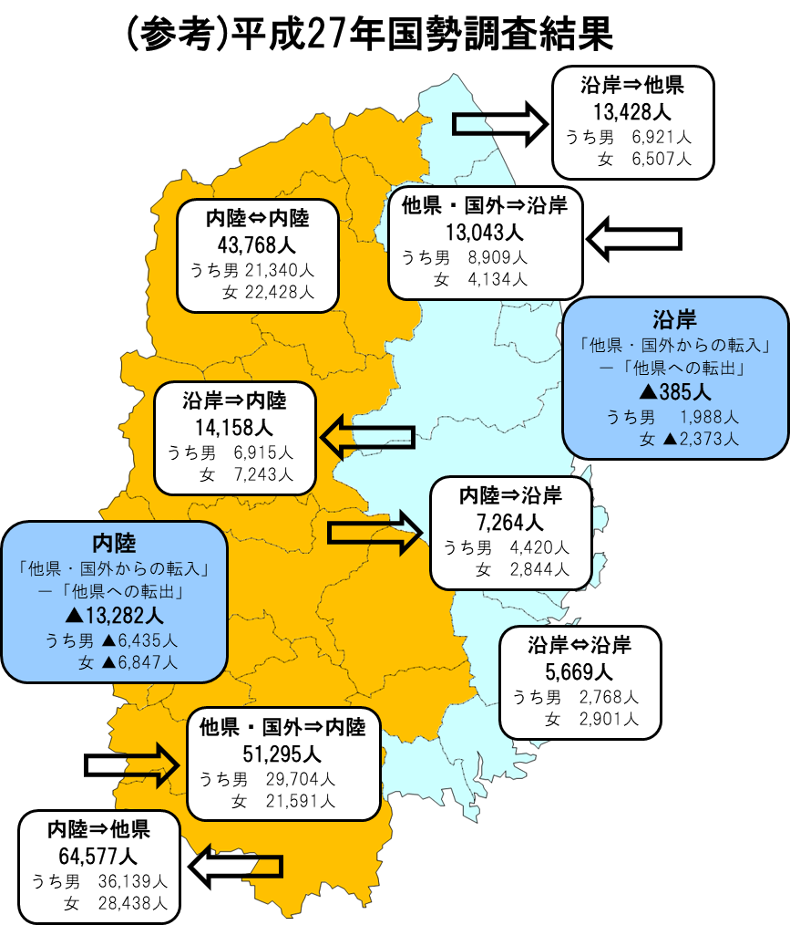
目次に戻る
...
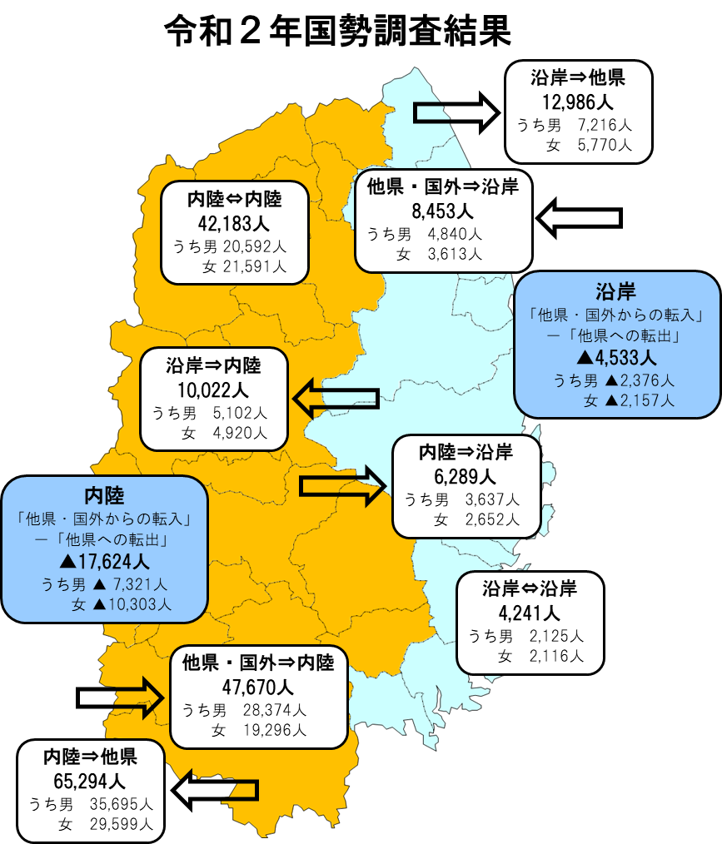
...
 |  |  |  |  |  |  | （単位：人）
 |  | 内陸から |  | 沿岸から |  | 他県・国外から
 |  | 令和２年 | 平成27年 | 令和２年 | 平成27年 | 令和２年 | 平成27年
内陸へ | 総数 | 42,183 | 43,768 | 10,022 | 14,158 | 47,670 | 51,295
 | 男 | 20,592 | 21,340 | 5,102 | 6,915 | 28,374 | 29,704
 | 女 | 21,591 | 22,428 | 4,920 | 7,243 | 19,296 | 21,591
沿岸へ | 総数 | 6,289 | 7,264 | 4,241 | 5,669 | 8,453 | 13,043
 | 男 | 3,637 | 4,420 | 2,125 | 2,768 | 4,840 | 8,909
 | 女 | 2,652 | 2,844 | 2,116 | 2,901 | 3,613 | 4,134
他県へ | 総数 | 65,294 | 64,577 | 12,986 | 13,428
 | 男 | 35,695 | 36,139 | 7,216 | 6,921 | － | －
 | 女 | 29,599 | 28,438 | 5,770 | 6,507

市町村別(不詳補完なし)
目次に戻る
...
 |  |  |  |  | （単位：人）
...
県内他市町村へ Ｄ | 他都道府県へ Ｅ | 転入 Ｆ＝ A+B+C | 転出 Ｇ＝ D+E | 転入超過 Ｈ＝ F-G | 国外移動を除く H-C
57,225 | 58,434 | 51,482 | 58,434 | ▲ 6,952 | ▲ 10,943
12,999 | 21,879 | 35,305 | 34,878 | 427 | ▲ 278
3,231 | 2,198 | 3,964 | 5,429 | ▲ 1,465 | ▲ 1,529
1,918 | 1,484 | 2,706 | 3,402 | ▲ 696 | ▲ 931
3,340 | 3,077 | 7,162 | 6,417 | 745 | 532
3,995 | 4,131 | 7,952 | 8,126 | ▲ 174 | ▲ 497
...

